Análise_Grupos
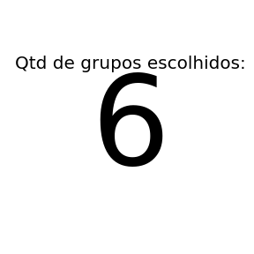
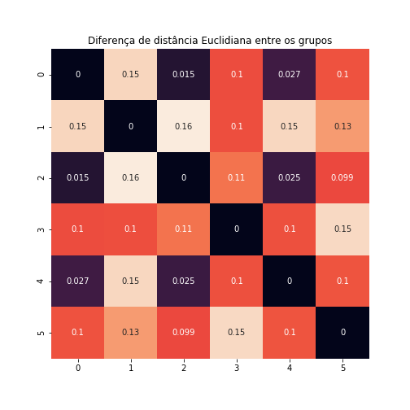
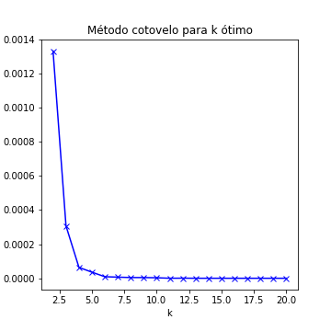
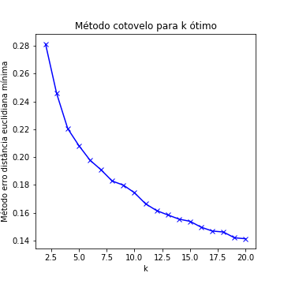
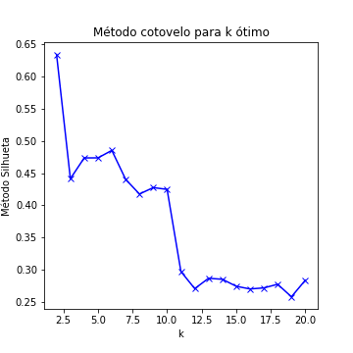
 | K | Within | Euclidiana | Silhueta
0 | 2 | 0.0013316043893 | 0.28151999911 | 0.63384040508
1 | 3 | 0.00030714769515 | 0.24586910612 | 0.44134279943
2 | 4 | 6.3746765129E-05 | 0.22050923116 | 0.4735646675
3 | 5 | 3.5812205363E-05 | 0.20833285347 | 0.47363289203
4 | 6 | 9.0604925727E-06 | 0.19783145988 | 0.48521348282
5 | 7 | 6.6198580532E-06 | 0.19087000302 | 0.44035706758
6 | 8 | 4.2992949348E-06 | 0.18282369029 | 0.41760239636
7 | 9 | 4.1433668947E-06 | 0.1798867873 | 0.42758696824
8 | 10 | 2.9283526071E-06 | 0.17440975013 | 0.42480157048
9 | 11 | 1.4117390101E-07 | 0.1664451662 | 0.29756244248
10 | 12 | 6.3728486188E-07 | 0.16154166233 | 0.27102164136
11 | 13 | 8.3427400115E-08 | 0.1584496922 | 0.28703918986
12 | 14 | 7.0774164706E-08 | 0.15545374806 | 0.28552447231
13 | 15 | 6.3312732233E-08 | 0.1538430951 | 0.27471685152
14 | 16 | 4.9335553469E-08 | 0.1496260682 | 0.27050331939
15 | 17 | 4.1809589369E-08 | 0.14685076851 | 0.27214789994
16 | 18 | 3.3706475849E-08 | 0.14616636418 | 0.27777860507
17 | 19 | 2.834591428E-08 | 0.14199238463 | 0.25841798562
18 |  | 2.124431949E-08 | 0.1413003974 | 0.28400671697

Grupo_0
 | Column13 | Column2 | Column9 | Column15 | Column1 | Column17 | Column12 | Column13_nan
0 | -0.0076569813335 | -0.0044581608493 | 0.0020840807357 | 0.10253749808 | 0.0075828361653 | -0.00019265416826 | -0.0025563295667 | -0.0035447878797

Média Score | 0.1605470669
Desvpad | 0.0717779607126217
Score Máx./Mín. | 0.64199972982 | 0.10087687388
Representação Pop. | 0.29985714286

Explicação Escore Por Variável do Grupo
Column15 | Ajuda a aumentar a probabilidade de saída do modelo.
Column13 | Ajuda a diminuir a probabilidade de saída do modelo.
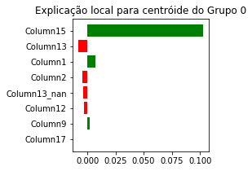
Column1 | Ajuda a aumentar a probabilidade de saída do modelo.
Column2 | Ajuda a diminuir a probabilidade de saída do modelo.
Column13_nan | Ajuda a diminuir a probabilidade de saída do modelo.
Column12 | Ajuda a diminuir a probabilidade de saída do modelo.
Column9 | Ajuda a aumentar a probabilidade de saída do modelo.
Column17 | Ajuda a diminuir a probabilidade de saída do modelo.

Grupo_1
 | Column13 | Column2 | Column9 | Column15 | Column1 | Column17 | Column12 | Column13_nan
1 | -0.11908632529 | -0.0039238745295 | -0.0021292340459 | 0.0028069999793 | -0.0061450677474 | -0.00015954063884 | -0.0051792426797 | 0.0032184541058

Média Score | 0.22972899556
Desvpad | 0.08096148038810012
Score Máx./Mín. | 0.44722580113 | 0.12725281431
Representação Pop. | 0.0175

Explicação Escore Por Variável do Grupo
Column13 | Ajuda a diminuir a probabilidade de saída do modelo.
Column1 | Ajuda a diminuir a probabilidade de saída do modelo.
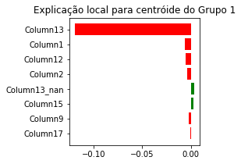
Column12 | Ajuda a diminuir a probabilidade de saída do modelo.
Column2 | Ajuda a diminuir a probabilidade de saída do modelo.
Column13_nan | Ajuda a aumentar a probabilidade de saída do modelo.
Column15 | Ajuda a aumentar a probabilidade de saída do modelo.
Column9 | Ajuda a diminuir a probabilidade de saída do modelo.
Column17 | Ajuda a diminuir a probabilidade de saída do modelo.

Grupo_2
 | Column13 | Column2 | Column9 | Column15 | Column1 | Column17 | Column12 | Column13_nan
2 | 0.0054565844815 | -0.00014217461368 | 0.00042392638608 | 0.10170045872 | 0.0020342349759 | 8.3753252639E-06 | -0.002490429933 | 6.2565220829E-05

Média Score | 0.19605459128
Desvpad | 0.10756744783605376
Score Máx./Mín. | 0.698478509 | 0.098964063908
Representação Pop. | 0.10221428571

Explicação Escore Por Variável do Grupo
Column15 | Ajuda a aumentar a probabilidade de saída do modelo.
Column13 | Ajuda a aumentar a probabilidade de saída do modelo.
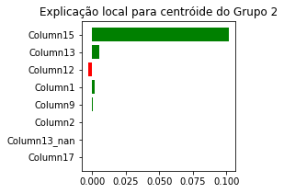
Column12 | Ajuda a diminuir a probabilidade de saída do modelo.
Column1 | Ajuda a aumentar a probabilidade de saída do modelo.
Column9 | Ajuda a aumentar a probabilidade de saída do modelo.
Column2 | Ajuda a diminuir a probabilidade de saída do modelo.
Column13_nan | Ajuda a aumentar a probabilidade de saída do modelo.
Column17 | Ajuda a aumentar a probabilidade de saída do modelo.

Grupo_3
 | Column13 | Column2 | Column9 | Column15 | Column1 | Column17 | Column12 | Column13_nan
3 | -0.10660446959 | -0.0058822274745 | 0.0017283178304 | 0.10200317719 | -0.0065521908038 | -0.00024869715389 | -0.0028606753378 | -0.0030497645286

Média Score | 0.16553673082
Desvpad | 0.05207673709039627
Score Máx./Mín. | 0.32414910837 | 0.10134646403
Representação Pop. | 0.031714285714

Explicação Escore Por Variável do Grupo
Column13 | Ajuda a diminuir a probabilidade de saída do modelo.
Column15 | Ajuda a aumentar a probabilidade de saída do modelo.
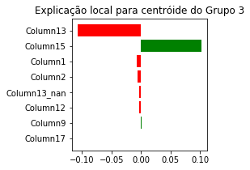
Column1 | Ajuda a diminuir a probabilidade de saída do modelo.
Column2 | Ajuda a diminuir a probabilidade de saída do modelo.
Column13_nan | Ajuda a diminuir a probabilidade de saída do modelo.
Column12 | Ajuda a diminuir a probabilidade de saída do modelo.
Column9 | Ajuda a aumentar a probabilidade de saída do modelo.
Column17 | Ajuda a diminuir a probabilidade de saída do modelo.

Grupo_4
 | Column13 | Column2 | Column9 | Column15 | Column1 | Column17 | Column12 | Column13_nan
4 | -0.0064266077829 | -0.004088337487 | 0.0015946116127 | 0.10196503405 | -0.018967974095 | -0.00017823690535 | -0.0022632583087 | -0.003516147873

Média Score | 0.18458957856
Desvpad | 0.10002508931538638
Score Máx./Mín. | 0.65586027408 | 0.098964063908
Representação Pop. | 0.22192857143

Explicação Escore Por Variável do Grupo
Column15 | Ajuda a aumentar a probabilidade de saída do modelo.
Column1 | Ajuda a diminuir a probabilidade de saída do modelo.
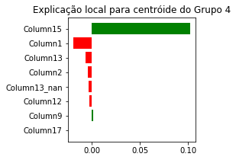
Column13 | Ajuda a diminuir a probabilidade de saída do modelo.
Column2 | Ajuda a diminuir a probabilidade de saída do modelo.
Column13_nan | Ajuda a diminuir a probabilidade de saída do modelo.
Column12 | Ajuda a diminuir a probabilidade de saída do modelo.
Column9 | Ajuda a aumentar a probabilidade de saída do modelo.
Column17 | Ajuda a diminuir a probabilidade de saída do modelo.

Grupo_5
 | Column13 | Column2 | Column9 | Column15 | Column1 | Column17 | Column12 | Column13_nan
5 | 0.0073826231866 | -7.9731225909E-05 | -0.0022555786579 | 0.0028902000907 | 0.00078620006149 | 6.2239347322E-06 | -0.004525327198 | 0.0037603296689

Média Score | 0.25873901161
Desvpad | 0.1258453489390499
Score Máx./Mín. | 0.73013892161 | 0.12401798873
Representação Pop. | 0.32678571429

Explicação Escore Por Variável do Grupo
Column13 | Ajuda a aumentar a probabilidade de saída do modelo.
Column12 | Ajuda a diminuir a probabilidade de saída do modelo.
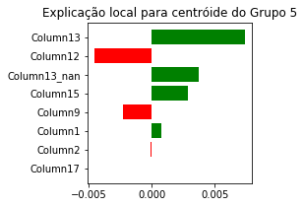
Column13_nan | Ajuda a aumentar a probabilidade de saída do modelo.
Column15 | Ajuda a aumentar a probabilidade de saída do modelo.
Column9 | Ajuda a diminuir a probabilidade de saída do modelo.
Column1 | Ajuda a aumentar a probabilidade de saída do modelo.
Column2 | Ajuda a diminuir a probabilidade de saída do modelo.
Column17 | Ajuda a aumentar a probabilidade de saída do modelo.

